Berechnung
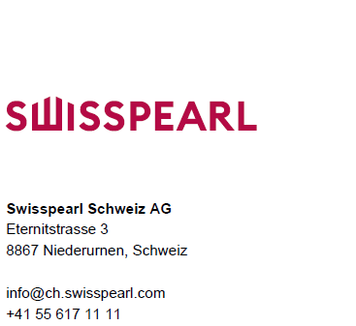

rev. 04.2023 / TS
Farbzuschlag
Spezialfarben Fassade

Spezialfarben Nobilis + Planea schon produziert
und Altsortiment Natura + Tectura

Mengenbedarf | m²
Zuschlag Pauschal (<16m²) | CHF
Zuschlag | %
Zuschlag auf Preisbasis (Preisliste)

Spezialfarben Nobilis + Planea neu ausgemischt

Mengenbedarf | m²
Zuschlag Pauschal (<16m²) | CHF
Zuschlag | %
Pauschale für Ausfärbung | CHF
Zuschlag auf Preisbasis (Preisliste)

